PCA PLOT
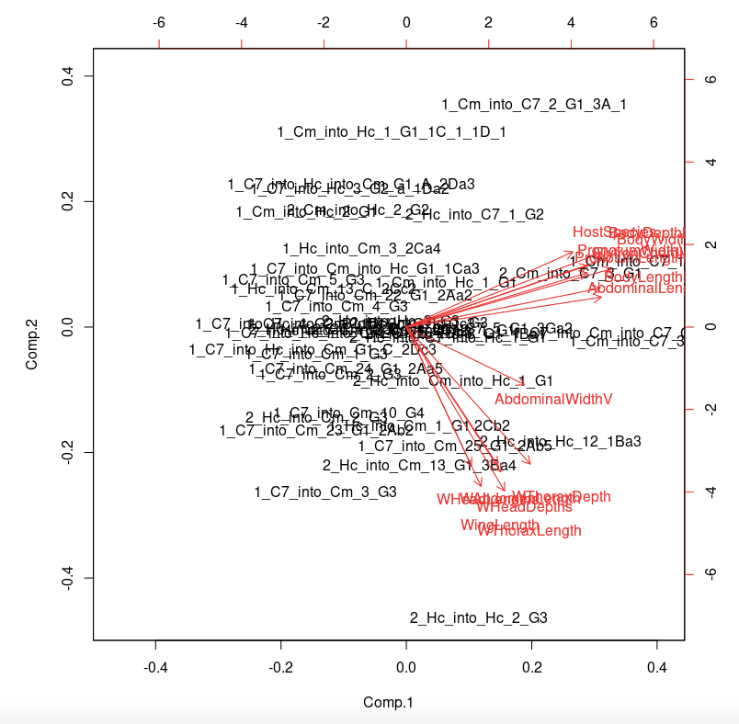

PC1 - size of host seperating - especially C7

